1-Delimitation-zones
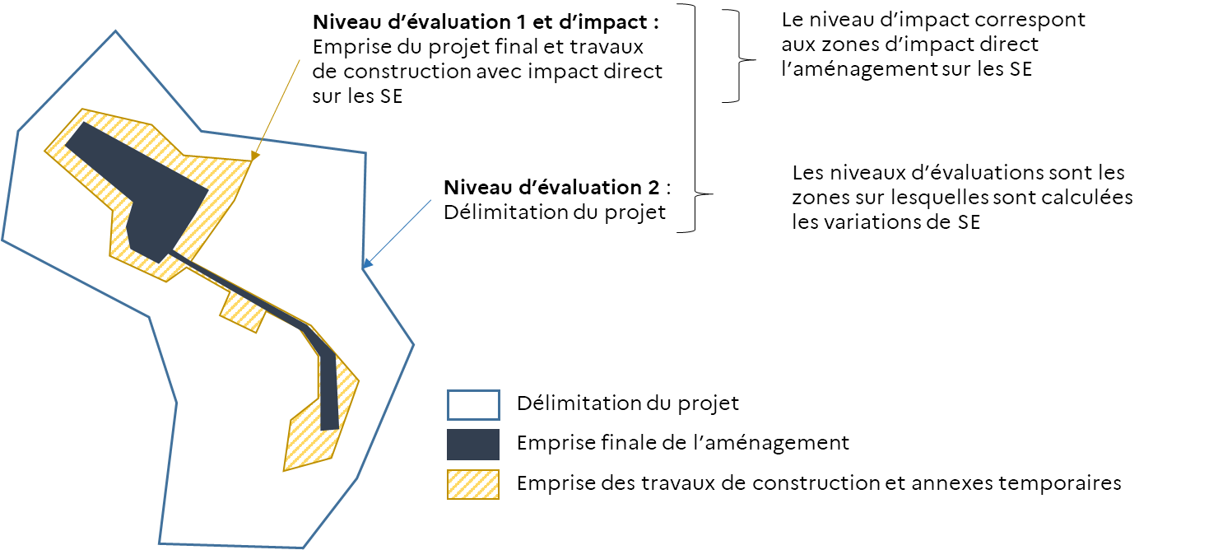
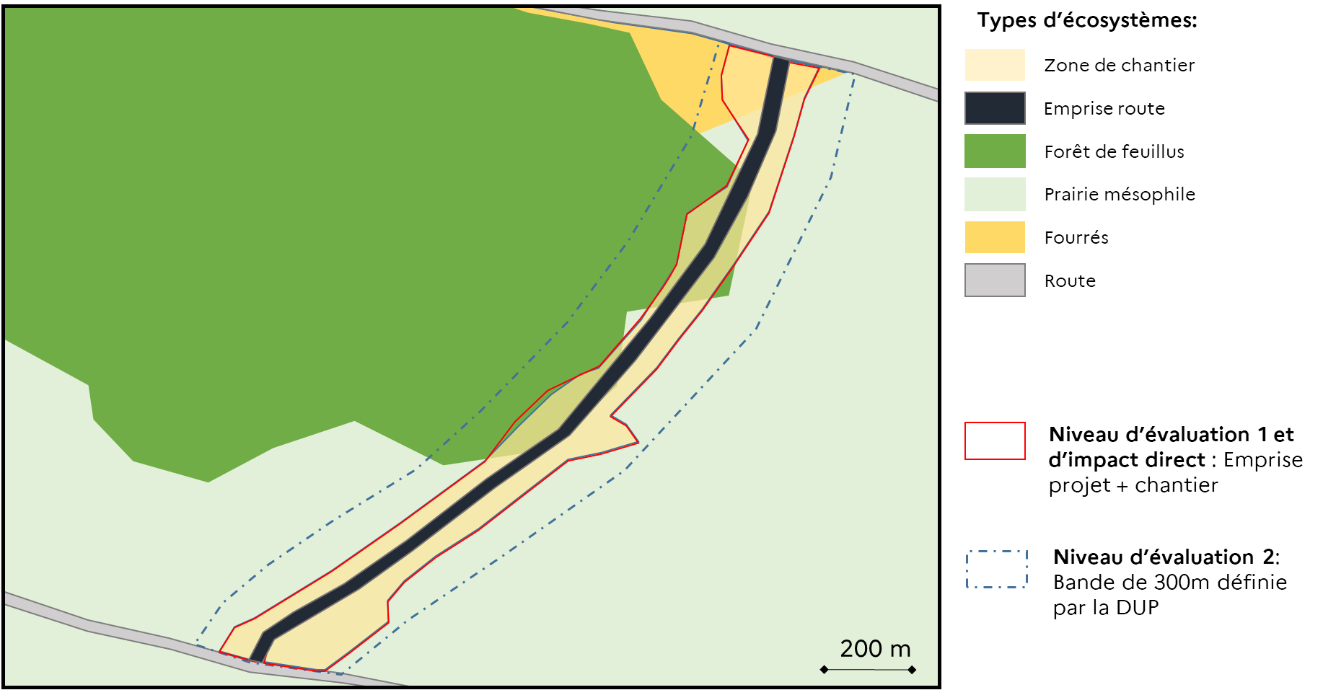
Résultat 1 : Définition et cartographie des zones d’impacts directs et indirects

Figure à faire pour le résultat 1: Cartographie ou schéma cartographique avec les différentes zones
 | Niveaux d’impacts | Niveaux d’évaluations
 | Niveau 1: zone d’impact direct et indirect | Niveau 1: zone d'impact direct et indirect
 |  | Niveau 2 : délimitation du projet (ou Périmètre de la DUP)

Exemple illustratif schématique des niveaux d’impacts et des niveaux d’évaluations |  |  | Exemple illustratif d’un projet de construction d’une portion de route secondaire.

3-Priorisation-SE
Résultat 3 : Liste des services écosystémiques pris en compte et leur priorité

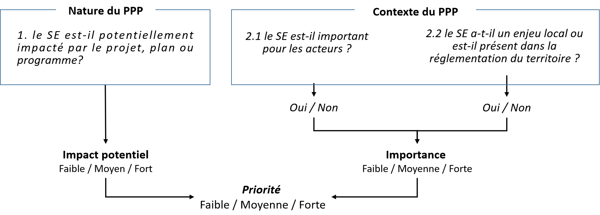
Tableau à remplir pour le résultat 3 : Liste des services écosystémiques pris en compte et leur priorité
 |  | 1. Nature du PPP | 2. Contexte du PPP |  |  | Résultat | Méthode de priorisation et arbre de décision pour la priorité d’un service
 | Services écosystémiques | 1. le service est-il potentiellement impacté par le projet, plan ou programme? | 2.1 le service est-il important pour les acteurs ? | 2.2 le service est-il un enjeu local ou est-il présent dans la réglementation du territoire ? | Importance | Quelle priorité pour ce SE?
 | Exemple | 1 á 3 équivalant à Fort / Moyen / Faible | Oui / Non | Oui / Non | Forte / Moyenne / Faible | Priorité forte - moyenne - faible

 | Les valeurs de l'impact potentiel (Colonne 1) sont déterminées à l'aide de la table A1. Matrice de l'Impact Potentiel

Exemple de tableau pour le Résultat 3 avec les résultats de l’exemple illustratif

 |  | 1. Nature du PPP | 2. Contexte du PPP |  |  | Résultat
 | Services écosystémiques | 1. Impact potentiel | 2.1 Importance du SE pour les acteurs | 2.2 Enjeux local ou réglementaire spécifique | 2. Importance locale du SE | Priorité
 | Régulation du climat | Fort | Oui | Oui | Fort | Forte
 | Régulation des animaux vecteurs de maladies pour l'homme | Moyen | Non | Non | Faible | Faible
 | Régulation des ravageurs | Moyen | Non | Oui | Moyenne | Moyenne
 | Offre d'habitat, de refuge et de nurserie | Fort | Non | Non | Faible | Moyenne
 | Pollinisation et dispersion des graines | Fort | Oui | Oui | Fort | Forte
 | Maintien de la qualité des eaux | Fort | Non | Oui | Moyenne | Forte
 | Maintien de la qualité du sol | Fort | Oui | Oui | Fort | Forte
 | Contrôle de l'érosion | Fort | Non | Non | Faible | Moyenne
 | Protection contre les tempêtes | Fort | Non | Non | Faible | Moyenne
 | Régulation des inondations et des crues | Fort | Non | Non | Faible | Moyenne
 | Limitation des nuisances visuelles, olfactives et sonores | Fort | Non | Non | Faible | Moyenne
 | Production végétale alimentaire cultivée | Faible | Oui | Oui | Fort | Moyenne
 | Production animale alimentaire élevée | Fort | Non | Oui | Moyenne | Forte
 | Ressource végétale et fongique alimentaire sauvage | Fort | Oui | Oui | Fort | Forte
 | Ressource animale alimentaire sauvage | Fort | Oui | Oui | Fort | Forte
 | Eau douce | Moyen | Oui | Non | Moyen | Moyenne
 | Matériaux et fibres | Fort | Non | Non | Faible | Moyenne
 | Ressource secondaire pour l'agriculture | Fort | Non | Oui | Moyenne | Forte
 | Composées et matériel génétique des êtres vivants | Fort | non | Non | Faible | Moyenne
 | Biomasse à vocation énergétique | Fort | Non | Non | Faible | Moyenne
 | Emblème ou symbole | Fort | Oui | Oui | Fort | Forte
 | Héritage (passé et futur) et existence | Fort | Non | Oui | Fort | Forte
 | Esthétique | Fort | Oui | Oui | Fort | Forte
 | Activités récréatives | Fort | Oui | Oui | Fort | Forte
 | Connaissance et éducation | Fort | Non | Non | Fort | Forte

